analysis_db
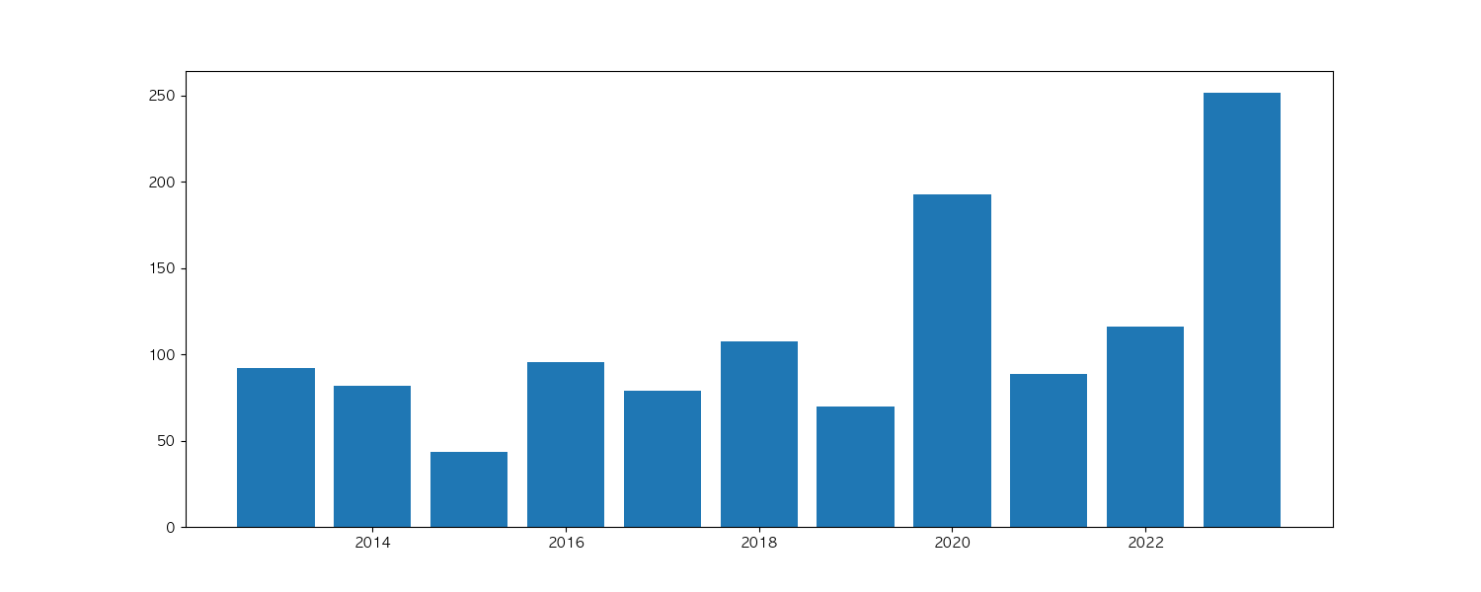
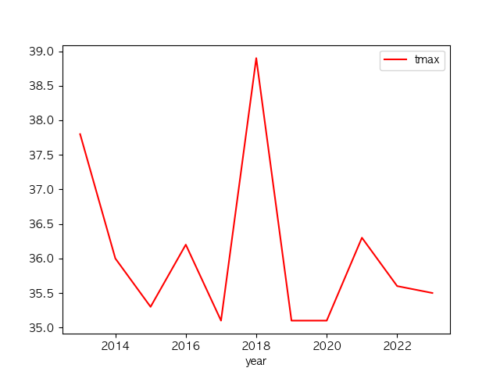
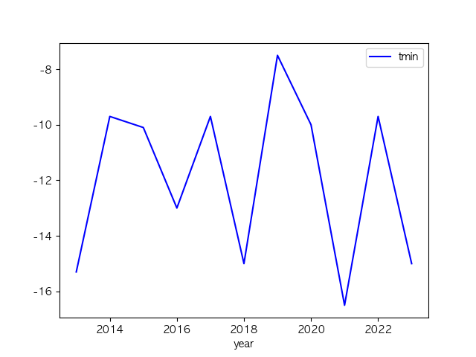
year | tmax | tmin | tdiff | rainfall
2013 | 37.8 | -15.3 | 22.2 | 92
2014 | 36 | -9.7 | 20 | 81.5
2015 | 35.3 | -10.1 | 21.3 | 43.5
2016 | 36.2 | -13 | 18.3 | 95.2
2017 | 35.1 | -9.7 | 20 | 79.1
2018 | 38.9 | -15 | 19.4 | 107.4
2019 | 35.1 | -7.5 | 19.5 | 70
2020 | 35.1 | -10 | 19.3 | 192.8
2021 | 36.3 | -16.5 | 18.7 | 88.7
2022 | 35.6 | -9.7 | 18.7 | 116.2
2023 | 35.5 | -15 | 22 | 251.5

2023_tmax_db
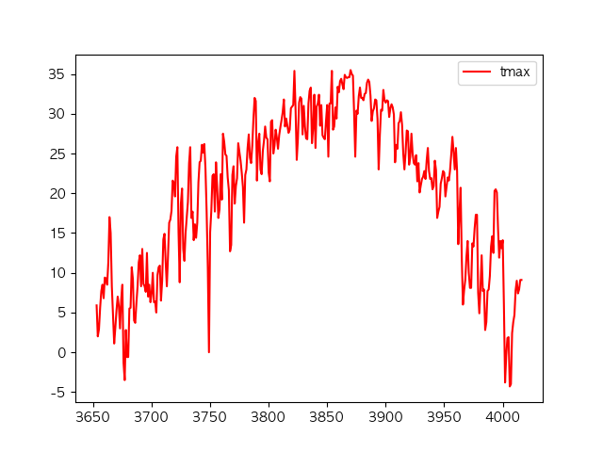
 | tmax
3653 | 5.9
3654 | 2
3655 | 2.9
3656 | 5.6
3657 | 7.7
3658 | 8.5
3659 | 6.8
3660 | 9.4
3661 | 9.3
3662 | 8.5
3663 | 11.3
3664 | 17
3665 | 15
3666 | 8.3
3667 | 4.8
3668 | 1.1
3669 | 3.1
3670 | 5.3
3671 | 7
3672 | 5.8
3673 | 3
3674 | 6.6
3675 | 8.5
3676 | -1.3
3677 | -3.5
3678 | 2.8
3679 | -0.6
3680 | -0.6
3681 | 5.5
3682 | 5.6
3683 | 10.7
3684 | 9.2
3685 | 4
3686 | 3.7
3687 | 6.2
3688 | 8.3
3689 | 11.3
3690 | 12.2
3691 | 8.3
3692 | 13
3693 | 8.6
3694 | 8.3
3695 | 7.6
3696 | 12.5
3697 | 7
3698 | 8.5
3699 | 6.3
3700 | 7.4
3701 | 10
3702 | 6.3
3703 | 6.4
3704 | 5
3705 | 9.7
3706 | 10.7
3707 | 10.9
3708 | 6.5
3709 | 9
3710 | 14.2
3711 | 14.9
3712 | 11.4
3713 | 8.3
3714 | 12.1
3715 | 16.3
3716 | 16.7
3717 | 17.8
3718 | 21.6
3719 | 21.3
3720 | 19.6
3721 | 24.6
3722 | 25.8
3723 | 15.1
3724 | 8.8
3725 | 18.7
3726 | 20.6
3727 | 13
3728 | 11.5
3729 | 15
3730 | 16.9
3731 | 18.9
3732 | 23.8
3733 | 25.8
3734 | 16.9
3735 | 17.7
3736 | 14.1
3737 | 16.1
3738 | 14.4
3739 | 16.3
3740 | 21.4
3741 | 23.9
3742 | 24.1
3743 | 26.1
3744 | 25.1
3745 | 26.2
3746 | 23.1
3747 | 17.7
3748 | 10.7
3749 | 0
3750 | 15.1
3751 | 17.8
3752 | 22.2
3753 | 22.4
3754 | 17.7
3755 | 23.9
3756 | 20.8
3757 | 16.9
3758 | 18
3759 | 22.4
3760 | 19.2
3761 | 27.5
3762 | 26.5
3763 | 24.9
3764 | 24.7
3765 | 22
3766 | 20.4
3767 | 12.7
3768 | 13.5
3769 | 22.3
3770 | 23.4
3771 | 18.7
3772 | 20.9
3773 | 21.9
3774 | 26.3
3775 | 25.2
3776 | 24.1
3777 | 22.6
3778 | 20.8
3779 | 16.3
3780 | 22.3
3781 | 23
3782 | 25.7
3783 | 27.4
3784 | 24.5
3785 | 23.8
3786 | 26
3787 | 29.4
3788 | 32
3789 | 31.6
3790 | 21.6
3791 | 26.3
3792 | 27.5
3793 | 23
3794 | 22.4
3795 | 25.3
3796 | 26.6
3797 | 28.4
3798 | 27
3799 | 26.8
3800 | 22.6
3801 | 21.5
3802 | 29
3803 | 29.2
3804 | 25
3805 | 26
3806 | 28
3807 | 27
3808 | 25.6
3809 | 27.3
3810 | 28.3
3811 | 29.2
3812 | 30.2
3813 | 31.8
3814 | 28.4
3815 | 29.4
3816 | 28.5
3817 | 27.6
3818 | 28
3819 | 30.7
3820 | 30.9
3821 | 31.1
3822 | 35.4
3823 | 30.5
3824 | 24.2
3825 | 26.9
3826 | 31.4
3827 | 32.1
3828 | 31.9
3829 | 27.4
3830 | 31
3831 | 28.4
3832 | 26.9
3833 | 26.8
3834 | 31.3
3835 | 32.9
3836 | 33.3
3837 | 26.3
3838 | 28.2
3839 | 32.4
3840 | 25.7
3841 | 30.9
3842 | 31.3
3843 | 32.4
3844 | 28.5
3845 | 31.1
3846 | 27.3
3847 | 27
3848 | 26.8
3849 | 29.1
3850 | 31.1
3851 | 24.6
3852 | 31.3
3853 | 31.3
3854 | 35.4
3855 | 28
3856 | 28.4
3857 | 30.8
3858 | 29.4
3859 | 33.4
3860 | 32.7
3861 | 34.1
3862 | 34.4
3863 | 33.7
3864 | 33.1
3865 | 34.9
3866 | 34.6
3867 | 34.5
3868 | 34.6
3869 | 34.6
3870 | 35.5
3871 | 35
3872 | 34.8
3873 | 30.2
3874 | 24.6
3875 | 30.4
3876 | 30
3877 | 32.2
3878 | 33.3
3879 | 32
3880 | 32
3881 | 31.7
3882 | 32.5
3883 | 32.6
3884 | 33.9
3885 | 34.3
3886 | 34
3887 | 32.3
3888 | 29.1
3889 | 30.3
3890 | 30.7
3891 | 31.8
3892 | 31.7
3893 | 29.4
3894 | 23
3895 | 27.3
3896 | 30.5
3897 | 30.4
3898 | 33
3899 | 31.7
3900 | 31.4
3901 | 31.7
3902 | 31.6
3903 | 29.6
3904 | 30.7
3905 | 31.2
3906 | 30.8
3907 | 29.9
3908 | 23.9
3909 | 26.1
3910 | 25.6
3911 | 28.8
3912 | 29.1
3913 | 30.2
3914 | 28.6
3915 | 25
3916 | 23
3917 | 25.1
3918 | 27.9
3919 | 27.8
3920 | 23.6
3921 | 24.6
3922 | 27.5
3923 | 25
3924 | 23.8
3925 | 23.6
3926 | 24.8
3927 | 21.5
3928 | 23.8
3929 | 20.1
3930 | 21
3931 | 21.8
3932 | 22.1
3933 | 22.8
3934 | 21.8
3935 | 24.1
3936 | 25.7
3937 | 22.8
3938 | 21.8
3939 | 21.9
3940 | 20.5
3941 | 20.9
3942 | 24.1
3943 | 22.9
3944 | 16.9
3945 | 17.7
3946 | 18.3
3947 | 21.2
3948 | 21.9
3949 | 22.8
3950 | 22.6
3951 | 19.6
3952 | 20.8
3953 | 22
3954 | 21.6
3955 | 22.9
3956 | 24.9
3957 | 27.1
3958 | 25.2
3959 | 23
3960 | 25.7
3961 | 22.8
3962 | 13.6
3963 | 17.4
3964 | 20.7
3965 | 11.9
3966 | 6
3967 | 7.8
3968 | 9.1
3969 | 12
3970 | 14
3971 | 10
3972 | 8.1
3973 | 8.1
3974 | 13.7
3975 | 13.3
3976 | 15.6
3977 | 17.3
3978 | 17.3
3979 | 7.5
3980 | 4.9
3981 | 8.2
3982 | 12.2
3983 | 7.7
3984 | 7.9
3985 | 2.8
3986 | 3.8
3987 | 7.7
3988 | 7.9
3989 | 9.6
3990 | 13.3
3991 | 14.6
3992 | 12.5
3993 | 20.3
3994 | 20.5
3995 | 20.1
3996 | 15.5
3997 | 11.9
3998 | 14
3999 | 13.1
4000 | 14.1
4001 | 6
4002 | -3.8
4003 | -0.4
4004 | 1.8
4005 | 1.9
4006 | -4.3
4007 | -4
4008 | 2.4
4009 | 3.8
4010 | 4.7
4011 | 7.8
4012 | 9
4013 | 7.4
4014 | 7.9
4015 | 9.1
4016 | 9.1

